PID-0843
شرکت آب و فاضلاب استان تهران
شناسنامه فرآیند
نام فرآيند |  | مدیریت نظام پیشنهادها |  | كد فرآيند | PID_0843
محدوده فرآيند |  | شرکت آب و فاضلاب منطقه یک شهر تهران
هدف فرآيند |  | تعییین روندی سیستماتیک برای مدیریت و بهبود مستمر مدیریت مشارکتی از طریق طرح‌ریزی و راهبری نظام پیشنهادها در مجموعه شرکت
 |  | تمامی ذينفعان اعم از کارکنان، پیمانكاران، مشترکین، بازنشستگان، خانواده کارکنان، مراجعه‌کننده‌ها
مالک فرآيند |  | دفتر پژوهش و بهبود بهره وری
محرك |  | ارائه پیشنهاد
 |  | ارائه فراخوان پیشنهاد
ورودي |  | فرصت بهبود | از (فرآيند/ذي‌نفع) |  | فرآیند ممیزی داخلی سیستم‌ها
 |  |  |  |  | فرآیند بازنگری مدیریت
 |  |  |  |  | شناسایی و ارزیابی ریسک‌ها و فرصت‌ها
 |  | پیشنهاد ارائه شده |  |  | کلیه پرسنل سازمان
شرح فرآيند
ردیف | شرح فعالیت |  | مسئول/ مسئولان فعالیت | مستندات مورد استفاده در اجرای فعالیت | توضيحات
1 | ثبت پیشنهاد و بررسی اولیه آن |  | دبیر غیرمتمرکز | فرم ثبت پیشنهاد | ثبت پیشنهاد توسط پیشنهاددهنده در سامانه جادوی فکر صورت می‌گیرد
2 | بررسی پیشنهاد و تعیین نوع آن |  | گارگروه تخصصی مدیریت |  | براساس دبیرخانه غیرمتمرکز
3 | اجرای پیشنهاد و کنترل و صحه‌گذاری بر اجرای آن |  | مجری پیشنهاد دبیرخانه مرکزی نظام پیشنهادها
4 | تعیین پاداش پیشنهاد و پرداخت آن |  | دبیرخانه مرکزی نظام پیشنهادها امور مالی
خروجي |  | نرم‌افزار جادوی فکر (گزارش وضعیت هر پیشنهاد) | به (فرآيند/ذي‌نفع) |  | پیشنهاددهنده
 |  | گزارش وضعيت پيشنهادها |  |  | فرآیند بازنگری مدیریت
 |  | دانش شناسایی شده |  |  | فرآِیند مدیریت دانش
دستورالعمل‌ها و آيين‌نامه‌هاي کلی مورد استفاده در اجراي فرايند: |  |  | دستورالعمل نظام پیشنهادها و نرم‌افزار جادوی فکر

BM-0843
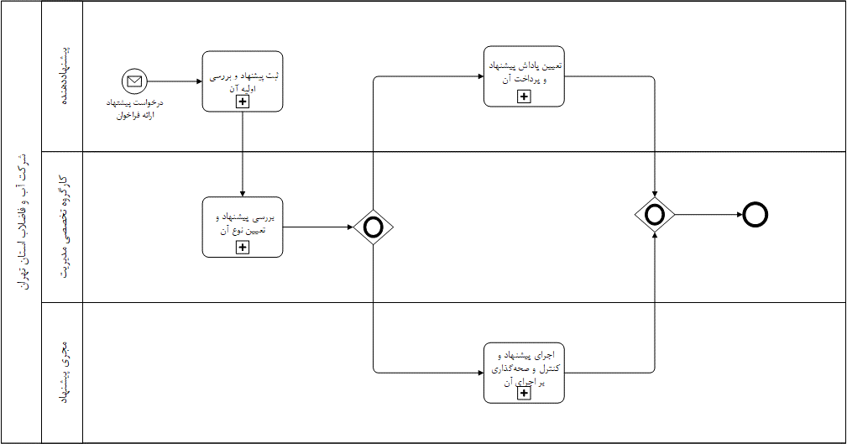
شرکت آب و فاضلاب استان تهران
مدل فرآیند
نام فرآيند | مدیریت نظام پیشنهادها | كد مدل فرآیند | BM_0843

BM-084301
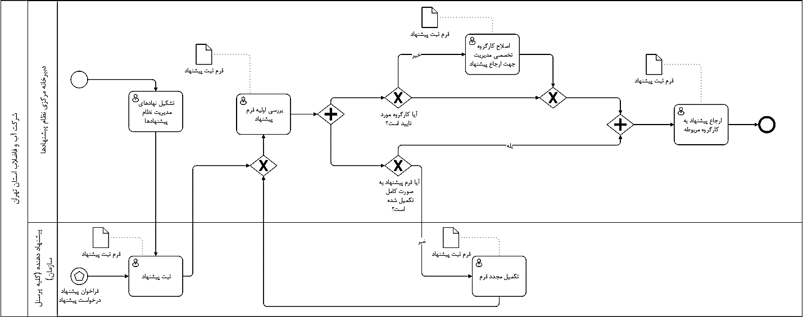
شرکت آب و فاضلاب استان تهران
مدل فعالیت
نام فعالیت | ثبت پیشنهاد و بررسی اولیه آن | كد مدل فعالیت | BM-084301

BM-084302
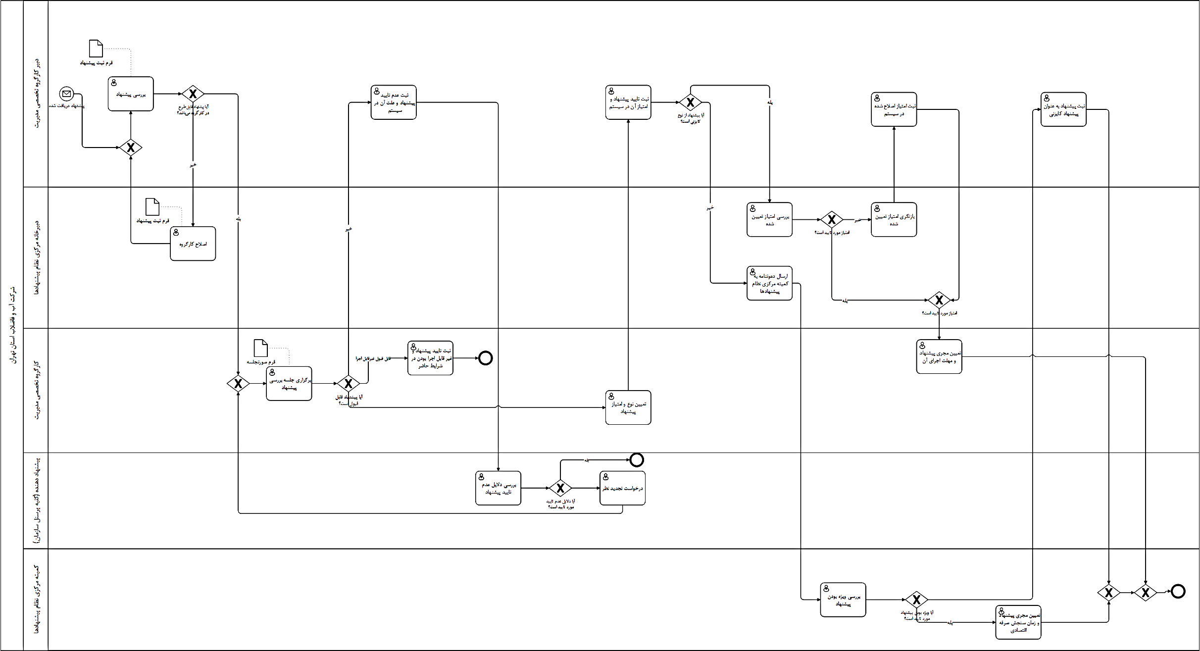
شرکت آب و فاضلاب استان تهران
مدل فعالیت
نام فعالیت | بررسی پیشنهاد و تعیین نوع آن | كد مدل فعالیت | BM-084302

BM-084303
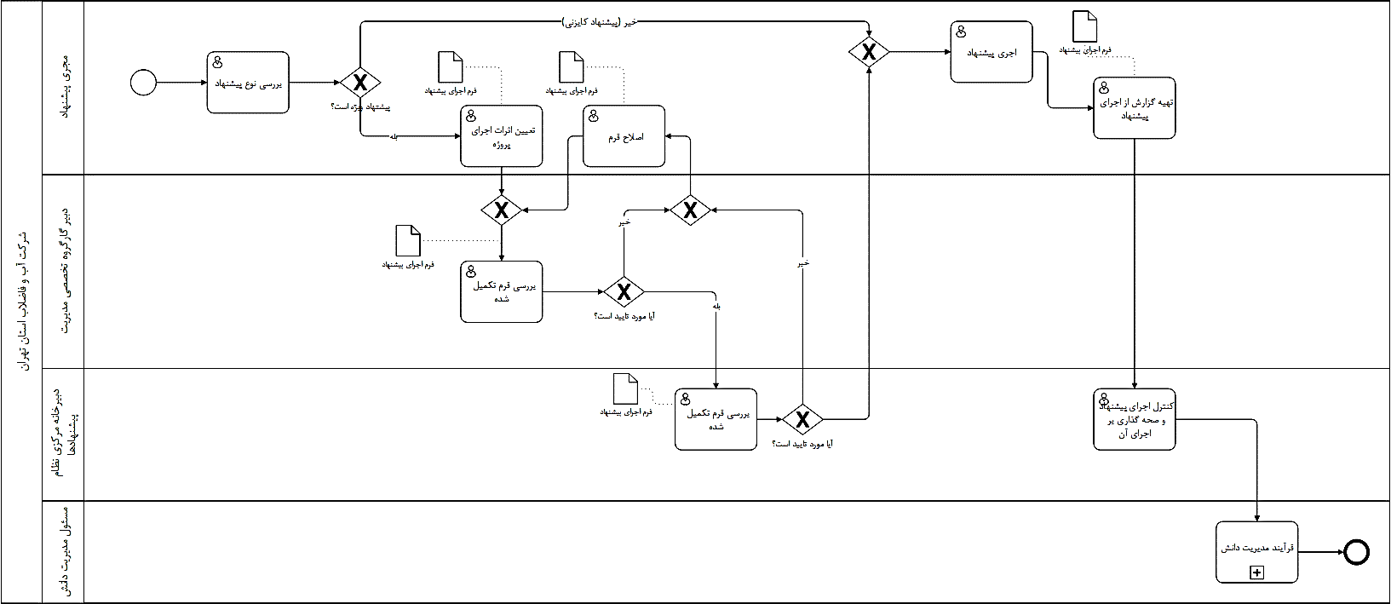
شرکت آب و فاضلاب استان تهران
مدل فعالیت
نام فعالیت | اجرای پیشنهاد و کنترل و صحه‌گذاری بر اجرای آن | كد مدل فعالیت | BM-084303

BM-084304
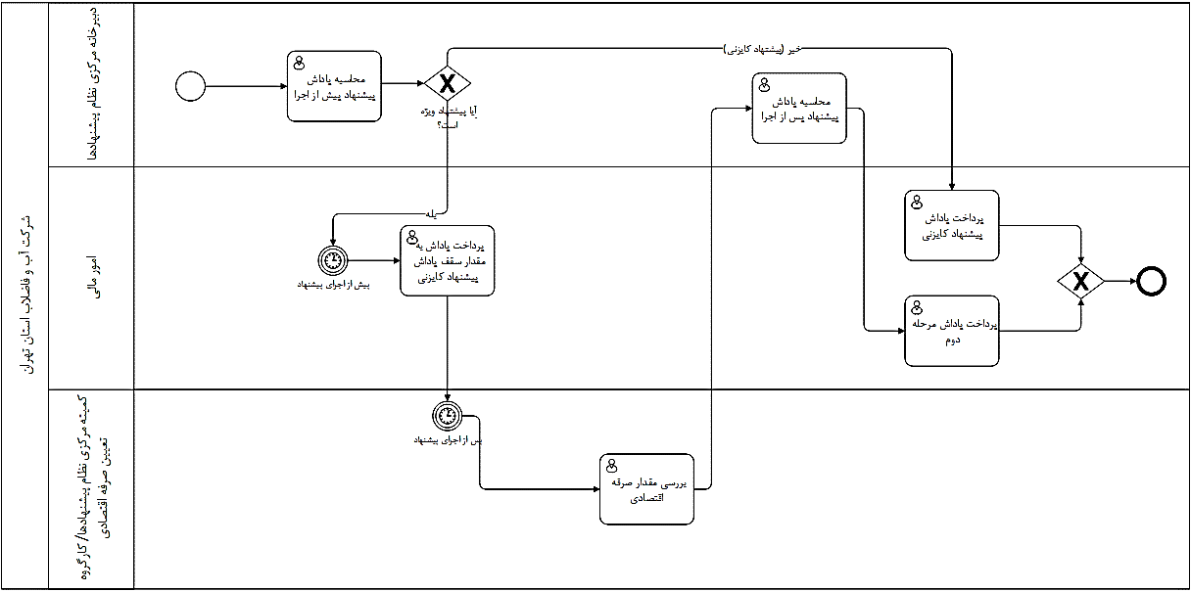
شرکت آب و فاضلاب استان تهران
مدل فعالیت
نام فعالیت | تعیین پاداش پیشنهاد و پرداخت آن | كد مدل فعالیت | BM-083404

شناسنامه شاخص
شرکت آب و فاضلاب استان تهران
شناسنامه شاخص‌های فرآیندی
نام فرآيند |  |  |  | كد فرايند

ردیف |  | 1 | 2 | 3 | 4
عنوان شاخص
نوع شاخص | کارایی
 | اثربخشی
ذینفع | عنوان
 | درون سازمانی
 | سازمان بالادستی
 | مشتریان
مرجع
نحوه محاسبه شاخص
معیار پذیرش
دوره انجام پایش
ابزار پایش/ اندازه گیری
مستندات مرتبط
نوع گزارش
بانک اطلاعاتی ثبت گزارش
مسئول ارائه گزارش
مسئول بررسی و تحلیل

